Karte
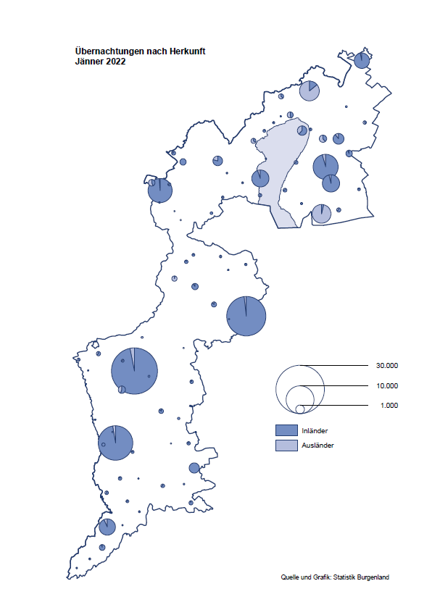

Bgld
Ankünfte nach Unterkunftsart |  |  |  |  |  |  |  | Übernachtungen nach Unterkunftsart |  |  |  |  |  |  |  | Daten für Grafik 2:
Jänner 2022 |  |  |  |  |  |  |  | Jänner 2022 |  |  |  |  |  |  |  |  | Monat | 2022 | 2021 | Ø 2011-2021 | 2021 | 2020 | 2019 | 2018 | 2017 | 2016 | 2015 | 2014 | 2013 | 2012 | 2011

Unterkunftsart | Ankünfte |  |  |  |  |  |  | Unterkunftsart | Übernachtungen |  |  |  |  |  |  |  |  | 115,620 | 2,510,061 | 2,883,826 | 2,510,061 | 2,287,961 | 3,144,232 | 3,050,564 | 3,092,657 | 3,084,025 | 2,914,691 | 2,912,637 | 2,853,243 | 2,938,655 | 2,933,357
 | Inländer |  | Ausländer |  | insgesamt |  |  |  | Inländer |  | Ausländer |  | insgesamt
 | 2021 | 2022 | 2021 | 2022 | 2021 | 2022 | % |  | 2021 | 2022 | 2021 | 2022 | 2021 | 2022 | % | Jänner | 1 | 115,620 | 29,476 | 128,877 | 29,476 | 145,353 | 142,561 | 145,246 | 145,386 | 144,674 | 134,038 | 133,981 | 132,179 | 136,230 | 128,519
 |  |  |  |  |  |  |  |  |  |  |  |  |  |  |  | Feber | 2 |  | 34,472 | 130,386 | 34,472 | 151,431 | 140,588 | 142,295 | 142,728 | 145,581 | 135,782 | 142,631 | 131,305 | 135,387 | 132,050
Burgenland | 2,777 | 32,195 | 818 | 5,508 | 3,595 | 37,703 |  | Burgenland | 26,019 | 100,183 | 3,457 | 15,437 | 29,476 | 115,620 |  | März | 3 |  | 45,792 | 138,154 | 45,792 | 64,358 | 163,253 | 168,732 | 155,317 | 173,021 | 148,988 | 147,200 | 164,265 | 148,907 | 139,865
Gewerbl. Beherbergungsbetrieb | 1,457 | 29,271 | 615 | 5,001 | 2,072 | 34,272 |  | Gewerbl. Beherbergungsbetrieb | 6,257 | 72,292 | 1,848 | 13,032 | 8,105 | 85,324 |  | April | 4 |  | 50,285 | 180,435 | 50,285 | 5,072 | 244,826 | 224,025 | 232,034 | 202,440 | 201,029 | 212,756 | 185,187 | 215,698 | 211,430
5/4-Stern | 361 | 25,061 | 104 | 2,417 | 465 | 27,478 |  | 5/4-Stern | 2,165 | 62,773 | 240 | 7,922 | 2,405 | 70,695 |  | Mai | 5 |  | 158,476 | 255,706 | 158,476 | 46,179 | 283,418 | 306,488 | 278,950 | 328,809 | 292,559 | 285,056 | 297,188 | 278,023 | 257,616
3-Stern | 980 | 3,075 | 307 | 820 | 1,287 | 3,895 |  | 3-Stern | 3,549 | 7,356 | 1,191 | 1,915 | 4,740 | 9,271 |  | Juni | 6 |  | 333,648 | 310,539 | 333,648 | 233,437 | 353,757 | 312,160 | 347,452 | 298,750 | 304,686 | 319,646 | 276,693 | 292,628 | 343,074
2/1-Stern | 116 | 1,135 | 204 | 1,764 | 320 | 2,899 |  | 2/1-Stern | 543 | 2,163 | 417 | 3,195 | 960 | 5,358 |  | Juli | 7 |  | 472,159 | 428,075 | 472,159 | 447,640 | 430,134 | 431,967 | 436,808 | 437,717 | 417,086 | 403,168 | 408,674 | 409,575 | 413,893
Privatquartier nicht auf Bauernhof | 87 | 644 | 93 | 158 | 180 | 802 |  | Privatquartier nicht auf Bauernhof | 398 | 1,493 | 815 | 475 | 1,213 | 1,968 |  | Aug | 8 |  | 557,336 | 510,964 | 557,336 | 546,671 | 513,292 | 486,508 | 503,565 | 510,434 | 483,048 | 494,104 | 488,499 | 519,743 | 517,405
Privatquartier auf Bauernhof | 37 | 104 | 9 | 36 | 46 | 140 |  | Privatquartier auf Bauernhof | 72 | 210 | 42 | 343 | 114 | 553 |  | Sept | 9 |  | 360,851 | 301,237 | 360,851 | 369,853 | 301,838 | 294,404 | 306,558 | 299,008 | 282,739 | 260,716 | 264,879 | 291,135 | 281,631
Campingplatz | 0 | 39 | 0 | 8 | 0 | 47 |  | Campingplatz | 0 | 86 | 0 | 20 | 0 | 106 |  | Okt | 10 |  | 257,755 | 216,114 | 257,755 | 203,553 | 225,667 | 217,367 | 218,450 | 217,470 | 203,272 | 206,019 | 203,858 | 211,959 | 211,883
Kurheim der Sozialvers.träger | 310 | 348 | 2 | 0 | 312 | 348 |  | Kurheim der Sozialvers.träger | 7,524 | 8,050 | 43 | 0 | 7,567 | 8,050 |  | Nov | 11 |  | 126,150 | 161,562 | 126,150 | 46,036 | 193,867 | 183,958 | 181,241 | 179,370 | 171,475 | 171,477 | 179,421 | 179,009 | 165,174
Private und öffentliche Kurheime | 657 | 976 | 5 | 8 | 662 | 984 |  | Private und öffentliche Kurheime | 10,960 | 15,793 | 91 | 115 | 11,051 | 15,908 |  | Dez | 12 |  | 83,661 | 121,777 | 83,661 | 28,378 | 151,031 | 137,414 | 144,168 | 146,751 | 139,989 | 135,883 | 121,095 | 120,361 | 130,817
Jugendherberge | 70 | 9 | 12 | 2 | 82 | 11 |  | Jugendherberge | 135 | 14 | 36 | 2 | 171 | 16
Ferienwohnung, Ferienhaus | 64 | 745 | 79 | 282 | 143 | 1,027 |  | Ferienwohnung, Ferienhaus | 455 | 2,127 | 576 | 1,392 | 1,031 | 3,519 |  | Überschrift1: | Übernachtungen im Burgenland 2015
Sonstige Unterkunft | 95 | 59 | 3 | 13 | 98 | 72 |  | Sonstige Unterkunft | 218 | 118 | 6 | 58 | 224 | 176 |  | Überschrift2: | im Vergleich zu 2015 und Ø 2005-2015

Übernachtungen im Jänner nach Unterkunftsarten
Übernachtungen nach Monaten
 | Ø 2011-2021 | 2021 | 2022
Jänner | 128,877 | 29,476 | 115,620
Feber | 130,386 | 34,472
März | 138,154 | 45,792
April | 180,435 | 50,285
Mai | 255,706 | 158,476
Juni | 310,539 | 333,648
Juli | 428,075 | 472,159
Aug | 510,964 | 557,336
Sept | 301,237 | 360,851
Okt | 216,114 | 257,755
Nov | 161,562 | 126,150
Dez | 121,777 | 83,661
 |  |  |  |  |  |  |  |  |  |  |  |  |  |  |  | Daten für Grafik 1:
 |  |  |  |  |  |  |  |  |  |  |  |  |  |  |  |  | 2022 | 2021
 |  |  |  |  |  |  |  |  |  |  |  |  |  |  |  | 5/4-Stern | 70,695 | 2,405
 |  |  |  |  |  |  |  |  |  |  |  |  |  |  |  | 3-Stern | 9,271 | 4,740
 |  |  |  |  |  |  |  |  |  |  |  |  |  |  |  | 2/1-Stern | 5,358 | 960
 |  |  |  |  |  |  |  |  |  |  |  |  |  |  |  | Privatquartier | 2,521 | 1,327
 |  |  |  |  |  |  |  |  |  |  |  |  |  |  |  | Campingplatz | 106 | 0
 |  |  |  |  |  |  |  |  |  |  |  |  |  |  |  | Kurheim, Erhol. | 23,958 | 18,618
 |  |  |  |  |  |  |  |  |  |  |  |  |  |  |  | Sonst. Unterk. | 3,711 | 1,426

 |  |  |  |  |  |  |  |  |  |  |  |  |  |  |  | Kontrolle | 115,620 | 29,476

Gemeinde20
Die 20 Gemeinden mit den meisten Übernachtungen
Jänner 2022

Gemeinde | Ankünfte |  |  | Übernachtungen
 | 2021 | 2022 | % | 2021 | 2022 | %

Bad Tatzmannsdorf | 419 | 7,191 |  | 6,221 | 26,817
Lutzmannsburg | 22 | 8,366 |  | 98 | 19,504
Stegersbach | 10 | 5,533 |  | 20 | 15,063
Frauenkirchen | 14 | 4,413 |  | 28 | 8,006
Bad Sauerbrunn | 368 | 494 |  | 5,076 | 7,386
Parndorf | 315 | 3,162 |  | 632 | 4,936
Pamhagen | 2 | 901 |  | 6 | 4,444
Sankt Andrä am Zicksee | 125 | 226 |  | 3,050 | 3,837
Rust | 131 | 303 |  | 3,112 | 3,689
Jennersdorf | 86 | 1,636 |  | 155 | 3,339
Kittsee | 92 | 130 |  | 2,332 | 2,977
Mönchhof | 175 | 202 |  | 1,344 | 1,488
Eberau | 40 | 10 |  | 1,240 | 1,280
Eisenstadt | 211 | 489 |  | 482 | 1,163
Neusiedl am See | 136 | 402 |  | 475 | 1,110
Oberwart | 85 | 307 |  | 242 | 680
Gols | 40 | 152 |  | 224 | 662
Neudörfl | 108 | 165 |  | 804 | 557
Halbturn | 2 | 254 |  | 2 | 534
Neutal | 11 | 215 |  | 20 | 514

Die 10 Gemeinden mit den meisten Übernachtungen im Jänner
 |  |  |  |  |  |  |  | Daten für Grafik: | 2021 | 2022 | 2021 | 2022
 |  |  |  |  |  |  | 1 | Bad Tatzmannsdorf | 6,221 | 26,817 | 56.2 | 144.2
 |  |  |  |  |  |  | 2 | Lutzmannsburg | 98 | 19,504 | 0.9 | 104.9
 |  |  |  |  |  |  | 3 | Stegersbach | 20 | 15,063 | 0.2 | 81.0
 |  |  |  |  |  |  | 4 | Frauenkirchen | 28 | 8,006 | 0.3 | 43.0
 |  |  |  |  |  |  | 5 | Bad Sauerbrunn | 5,076 | 7,386 | 45.8 | 39.7
 |  |  |  |  |  |  | 6 | Parndorf | 632 | 4,936 | 5.7 | 26.5
 |  |  |  |  |  |  | 7 | Pamhagen | 6 | 4,444 | 0.1 | 23.9
 |  |  |  |  |  |  | 8 | Sankt Andrä am Zicksee | 3,050 | 3,837 | 27.5 | 20.6
 |  |  |  |  |  |  | 9 | Rust | 3,112 | 3,689 | 28.1 | 19.8
 |  |  |  |  |  |  | 10 | Jennersdorf | 155 | 3,339 | 1.4 | 18.0
 |  |  |  |  |  |  |  | restliche Gemeinden | 11,078 | 18,599 | 100.0 | 100.0

 |  |  |  |  |  |  |  | Insgesamt | 29,476 | 115,620

